상품제안서
송월타올 호텔수건 뱀부 200G+머쉬룸 5단 암막 양우산 | 상품코드: S46015

 |  |  |  |  |  |  | 02-713-8555 | www.synergygift.co.kr
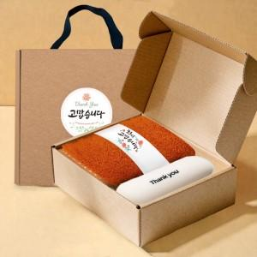

【상세/제작정보】

【인쇄/포장옵션】 | 손잡이 실크1도, 원단 실크1도, 자수 / 포장불가능

【공급단가】 | 수량 | 30~ | 100~ | 300~ | 1,000~ | 3,000~
*VAT별도 | 단가 | 14,330원 | 13,560원 | 12,890원 | 12,560원 | 12,340원

【상품 URL】 | https://www.synergygift.co.kr:443/src/goods_detail.php?gdno=46015

